Portada
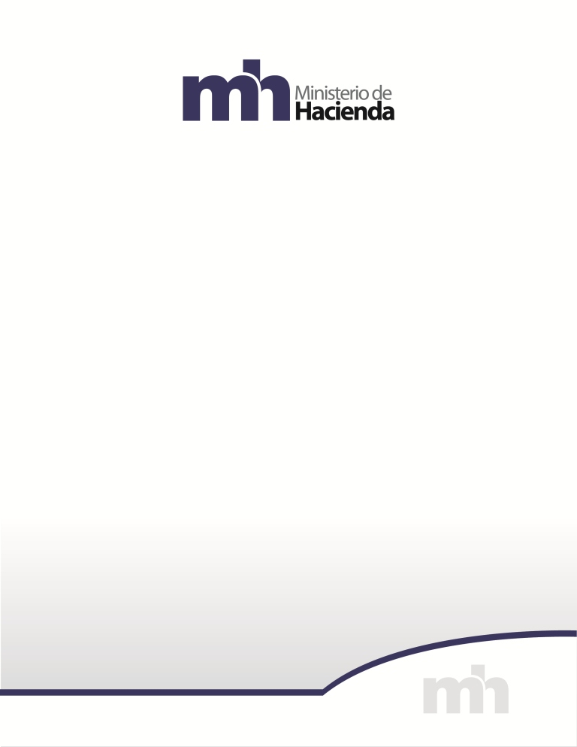

CONSOLIDACION POR CLASIFICACIÓN INSTITUCIONAL
2025

Secretaría Técnica de la Autoridad Presupuestaria
Unidad de Análisis y Seguimiento Fiscal

